关系图
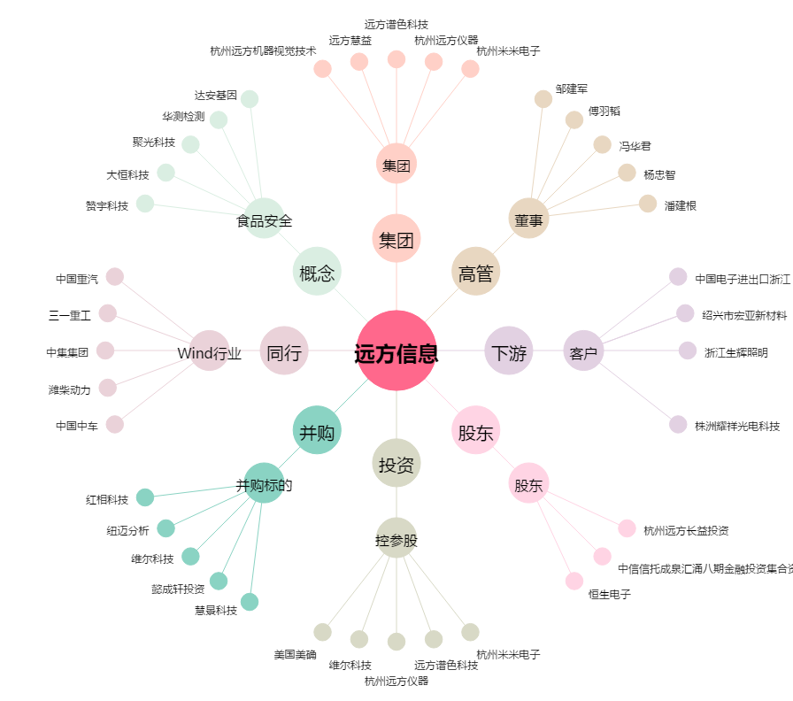
远方信息[300306.SZ] - 关系概览图

